Sheet


 |  | 1.UWT Donostia San Sebastian Klasikoa : 2026-08-01

Procesando edición 2026

- | Last km: | participacion:(76, 76) | desnivel: Nonem | distancia 0.0km | avg:Nonekm/h
No hay resultados para esta edición.
Sin datos de puertos para esta edición

Procesando edición 2025

8.8 km solo | Last km:0.8% | participacion:(718, 718) | desnivel: 3912m | distancia 211.4km | avg:41.512km/h

Puerto | Longitud | Desnivel | Altitud | km a meta
Alto de Andazarrate | 5.9 | 5.7 | 420 | 184
Urraki | 8.6 | 6.9 | 665 | 130
Alkiza | 4.4 | 6.2 | 332 | 109
Alto de Jaizkibel | 7.9 | 5.6 | 447 | 62
Erlaitz | 3.8 | 10.6 | 427 | 42
Murgil-Tontorra | 2.1 | 10.1 | 188 | 7
top 10
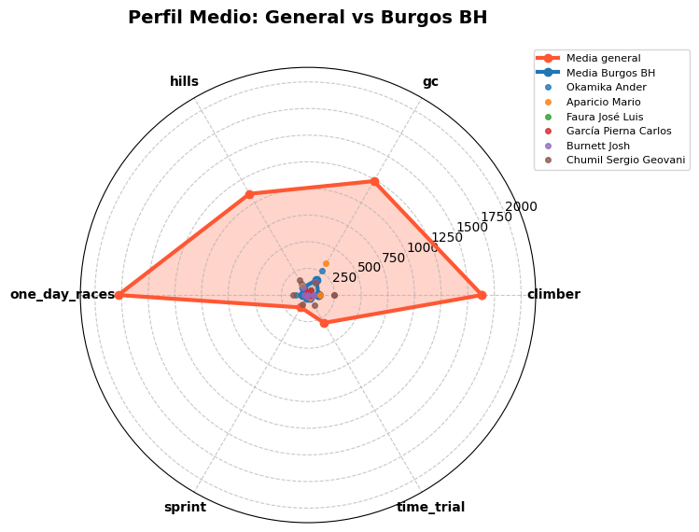
Posicion | Nombre | Tiempo | Equipo | Especialidad |  | Equipo | Puntos UCI
1 | Ciccone Giulio | 5:05:33 | Lidl - Trek | climber:4292,gc:1993 |  | UAE Team Emirates - XRG | 508
2 | Christen Jan | 5:05:42 | UAE Team Emirates - XRG | one_day_races:808,gc:607 |  | Lidl - Trek | 424
3 | Van Gils Maxim | 5:05:52 | Red Bull - BORA - hansgrohe | one_day_races:1840,climber:1316 |  | Team Visma | Lease a Bike | 318
4 | Benoot Tiesj | 5:05:52 | Team Visma | Lease a Bike | one_day_races:5450,hills:3072 |  | Red Bull - BORA - hansgrohe | 292
5 | del Toro Isaac | 5:05:52 | UAE Team Emirates - XRG | one_day_races:1668,climber:1562 |  | Team Jayco AlUla | 200
6 | Powless Neilson | 5:05:52 | EF Education - EasyPost | one_day_races:2820,climber:1852 |  | EF Education - EasyPost | 188
7 | Plapp Luke | 5:05:54 | Team Jayco AlUla | time_trial:895,gc:880 |  | XDS Astana Team | 134
8 | Scaroni Christian | 5:06:42 | XDS Astana Team | one_day_races:1640,climber:1106 |  | Uno-X Mobility | 80
9 | Uijtdebroeks Cian | 5:06:43 | Team Visma | Lease a Bike | gc:1157,climber:1084 |  | Alpecin - Deceuninck | 76
10 | Meurisse Xandro | 5:07:34 | Alpecin - Deceuninck | gc:1475,one_day_races:1296 |  | Decathlon AG2R La Mondiale Team | 58
 |  |  |  |  |  | Team Picnic PostNL | 52
Fugados |  |  |  |  |  | Equipo Kern Pharma | 48
Posicion | Nombre | Equipo | Kms en fuga | Puntos UCI |  | Groupama - FDJ | 36
72 | Labrosse Jordan | Decathlon AG2R La Mondiale Team | 154 | 0 |  | Cofidis | 34
77 | Wenzel Mats | Equipo Kern Pharma | 156 | 0 |  | Tudor Pro Cycling Team | 28
92 | Gelders Gil | Soudal Quick-Step | 138 | 0 |  | Soudal Quick-Step | 20
101 | Swift Ben | INEOS Grenadiers | 136 | 0 |  | Caja Rural - Seguros RGA | 16
 | Delaplace Anthony | Arkéa - B&B Hotels | 135 | 0 |  | Burgos Burpellet BH | 12
 | Burnett Josh | Burgos Burpellet BH | 131 | 0 |  | Intermarché - Wanty | 10
 | Arriolabengoa Julen | Caja Rural - Seguros RGA | 134 | 0 |  | INEOS Grenadiers | 8
 | Double Paul | Team Jayco AlUla | 148 | 0 |  | Movistar Team | 8
 | van Bekkum Darren | XDS Astana Team | 147 | 0 |  | Bahrain - Victorious | 8
 | Leijnse Enzo | Team Picnic PostNL | 136 | 0 |  | Arkéa - B&B Hotels | 4
 | Faure Prost Alexy | Intermarché - Wanty | 119 | 0
corrdores Burgos BH | Martín Gotzon | Euskaltel - Euskadi | 136 | 0
Posicion | Nombre | Tiempo | Kms en fuga | Puntos UCI
50 | Okamika Ander | 5:11:49 | 0 | 8
54 | Aparicio Mario | 5:11:49 | 0 | 4
68 | Faura José Luis | 5:12:48 | 0 | 0
 | García Pierna Carlos | 5:19:22 | 0 | 0
 | Burnett Josh | 5:19:22 | 131 | 0
 | Chumil Sergio Geovani | 5:19:22 | 0 | 0
 | Kudus Merhawi | 5:19:22 | 0 | 0

Procesando edición 2024

Sprint à deux | Last km:0.7% | participacion:(709, 709) | desnivel: 4435m | distancia 236.0km | avg:40.901km/h

Puerto | Longitud | Desnivel | Altitud | km a meta
Andazarrate | 5.9 | 5.7 | 432 | 208
Azkarate | 4.3 | 7.1 | 335 | 149
Urraki | 8.5 | 6.8 | 677 | 128
Alkiza | 4.5 | 5.8 | 338 | 108
Jaizkibel | 7.9 | 5.6 | 448 | 60
Erlaitz | 3.8 | 10.7 | 435 | 41
Pilotegi | 2.1 | 10.8 | 242 | 8
top 10
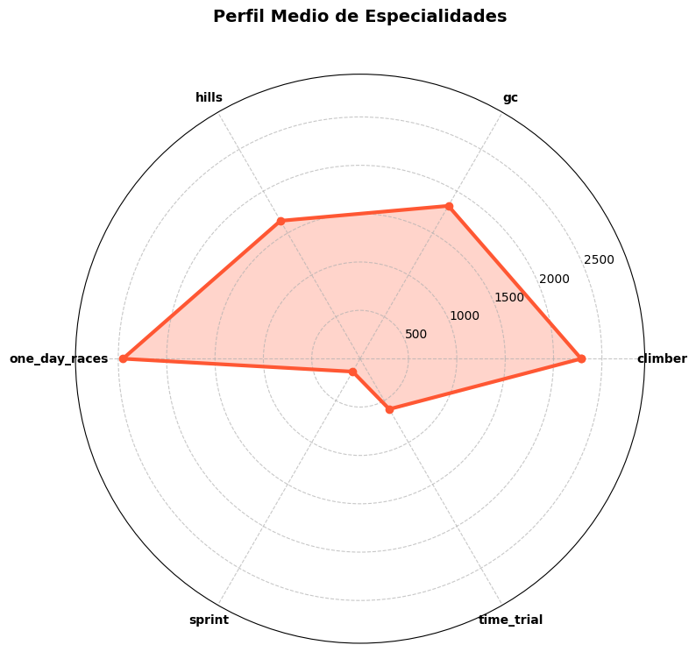
Posicion | Nombre | Tiempo | Equipo | Especialidad |  | Equipo | Puntos UCI
1 | Hirschi Marc | 5:46:12 | UAE Team Emirates | one_day_races:5392,hills:2502 |  | UAE Team Emirates | 580
2 | Alaphilippe Julian | 5:46:12 | Soudal Quick-Step | one_day_races:6977,climber:5583 |  | Soudal Quick-Step | 348
3 | Van Eetvelt Lennert | 5:46:19 | Lotto Dstny | climber:1172,gc:1104 |  | Lotto Dstny | 308
4 | Vermaerke Kevin | 5:46:29 | Team dsm-firmenich PostNL | gc:770,climber:642 |  | Team dsm-firmenich PostNL | 220
5 | Narváez Jhonatan | 5:46:37 | INEOS Grenadiers | gc:1713,hills:1505 |  | INEOS Grenadiers | 196
6 | Powless Neilson | 5:46:37 | EF Education - EasyPost | one_day_races:2820,climber:1852 |  | Lidl - Trek | 160
7 | Konrad Patrick | 5:46:37 | Lidl - Trek | climber:2708,gc:2672 |  | EF Education - EasyPost | 148
8 | Woods Michael | 5:46:37 | Israel - Premier Tech | climber:4530,one_day_races:3257 |  | Israel - Premier Tech | 148
9 | Christen Jan | 5:46:48 | UAE Team Emirates | one_day_races:808,gc:607 |  | Decathlon AG2R La Mondiale Team | 114
10 | McNulty Brandon | 5:46:49 | UAE Team Emirates | gc:2958,time_trial:2429 |  | Red Bull - BORA - hansgrohe | 68
 |  |  |  |  |  | Equipo Kern Pharma | 52
Fugados |  |  |  |  |  | Caja Rural - Seguros RGA | 44
Posicion | Nombre | Equipo | Kms en fuga | Puntos UCI |  | Bahrain - Victorious | 24
80 | Ghebreigzabhier Amanuel | Lidl - Trek | 159 | 0 |  | Groupama - FDJ | 24
 | Guernalec Thibault | Arkéa - B&B Hotels | 129 | 0 |  | Uno-X Mobility | 24
 | Herrada Jesús | Cofidis | 129 | 0 |  | TotalEnergies | 16
 | Latour Pierre | TotalEnergies | 129 | 0 |  | Movistar Team | 16
 | De Pretto Davide | Team Jayco AlUla | 126 | 0 |  | Intermarché - Wanty | 16
 | Barguil Warren | Team dsm-firmenich PostNL | 147 | 0 |  | Team Visma | Lease a Bike | 16
 | Zwiehoff Ben | Red Bull - BORA - hansgrohe | 141 | 0 |  | Astana Qazaqstan Team | 16
 | Holter Ådne | Uno-X Mobility | 129 | 0 |  | Cofidis | 12
 | Moniquet Sylvain | Lotto Dstny | 141 | 0 |  | Team Jayco AlUla | 8
 | Carr Simon | EF Education - EasyPost | 169 | 0 |  | Alpecin - Deceuninck | 2
 |  |  |  |  |  | Euskaltel - Euskadi | 2
corrdores Burgos BH
Posicion | Nombre | Tiempo | Kms en fuga | Puntos UCI

Procesando edición 2023

Sprint à deux | Last km:0.5% | participacion:(785, 783) | desnivel: 4057m | distancia 230.3km | avg:41.748km/h

Puerto | Longitud | Desnivel | Altitud | km a meta
Meaga | 3.6 | 3.3 | 138 | 204
Iturburu | 6.9 | 5.1 | 553 | 171
Alkiza | 4.5 | 5.8 | 336 | 152
Jaizkibel | 6.9 | 6.1 | 434 | 93
Erlaitz | 4 | 10.3 | 443 | 73
Mendizorrotz | 4.1 | 7.3 | 344 | 37
Murgil | 2.1 | 9.9 | 249 | 8
top 10
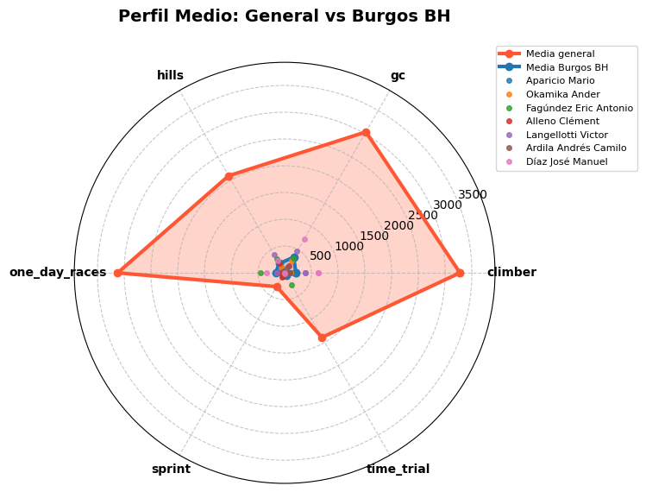
Posicion | Nombre | Tiempo | Equipo | Especialidad |  | Equipo | Puntos UCI
1 | Evenepoel Remco | 5:30:59 | Soudal Quick-Step | time_trial:4921,climber:4644 |  | Soudal Quick-Step | 488
2 | Bilbao Pello | 5:30:59 | Bahrain - Victorious | climber:5082,gc:5007 |  | Bahrain - Victorious | 344
3 | Vlasov Aleksandr | 5:31:27 | BORA - hansgrohe | Error al obtener datos |  | EF Education - EasyPost | 276
4 | Powless Neilson | 5:33:49 | EF Education - EasyPost | one_day_races:2820,climber:1852 |  | BORA - hansgrohe | 260
5 | Izagirre Ion | 5:33:56 | Cofidis | gc:5471,climber:4732 |  | Cofidis | 188
6 | Skujiņš Toms | 5:34:01 | Lidl - Trek | one_day_races:3048,climber:1532 |  | Lidl - Trek | 164
7 | Aranburu Alex | 5:34:01 | Movistar Team | hills:2687,one_day_races:2679 |  | Movistar Team | 152
8 | Costa Rui | 5:34:01 | Intermarché - Circus - Wanty | gc:6239,climber:5656 |  | Intermarché - Circus - Wanty | 116
9 | Bagioli Andrea | 5:34:01 | Soudal Quick-Step | one_day_races:1599,hills:1250 |  | UAE Team Emirates | 114
10 | Benoot Tiesj | 5:34:01 | Jumbo-Visma | one_day_races:5450,hills:3072 |  | Jumbo-Visma | 92
 |  |  |  |  |  | AG2R Citroën Team | 48
Fugados |  |  |  |  |  | Team dsm - firmenich | 40
Posicion | Nombre | Equipo | Kms en fuga | Puntos UCI |  | Team Arkéa Samsic | 40
25 | Van Hooydonck Nathan | Jumbo-Visma | 138 | 16 |  | Equipo Kern Pharma | 36
38 | Bardet Romain | Team dsm - firmenich | 167 | 8 |  | Team Jayco AlUla | 32
48 | Bernard Julien | Lidl - Trek | 128 | 8 |  | Alpecin - Deceuninck | 28
65 | Iturria Mikel | Euskaltel - Euskadi | 124 | 0 |  | INEOS Grenadiers | 28
 |  |  |  |  |  | Israel - Premier Tech | 28
 |  |  |  |  |  | Astana Qazaqstan Team | 26
 |  |  |  |  |  | Lotto Dstny | 24
 |  |  |  |  |  | Caja Rural - Seguros RGA | 18
 |  |  |  |  |  | Groupama - FDJ | 10
 |  |  |  |  |  | Euskaltel - Euskadi | 8
 |  |  |  |  |  | TotalEnergies | 2
corrdores Burgos BH
Posicion | Nombre | Tiempo | Kms en fuga | Puntos UCI
68 | Aparicio Mario | 5:48:34 | 0 | 0
78 | Okamika Ander | 5:50:59 | 0 | 0
81 | Fagúndez Eric Antonio | 5:50:59 | 0 | 0
 | Alleno Clément | 6:03:59 | 0 | 0
 | Langellotti Victor | 6:03:59 | 0 | 0
 | Ardila Andrés Camilo | 6:03:59 | 0 | 0
 | Díaz José Manuel | 6:03:59 | 0 | 0

Procesando edición 2022

44.5 km solo | Last km:0.2% | participacion:(724, 724) | desnivel: 4147m | distancia 224.8km | avg:40.659km/h

Puerto | Longitud | Desnivel | Altitud | km a meta
Azkarate | 4.4 | 7.6 | 365 | 162
Urraki | 8.8 | 6.6 | 675 | 141
Alkiza | 4.5 | 5.8 | 337 | 120
Jaizkibel | 7.4 | 5.8 | 447 | 63
Erlaitz | 4 | 10.4 | 443 | 43
Murgil | 2.1 | 9.9 | 250 | 8
top 10
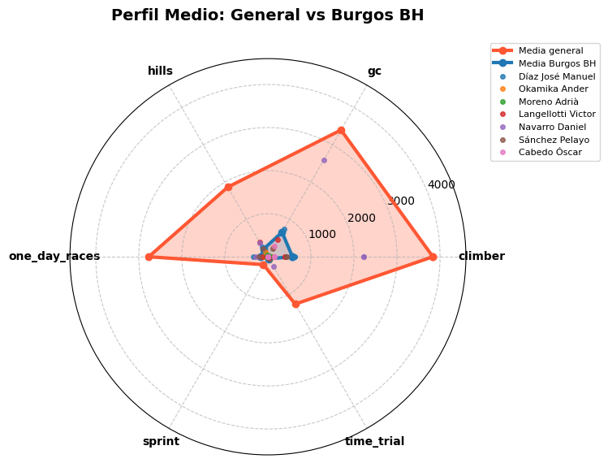
Posicion | Nombre | Tiempo | Equipo | Especialidad |  | Equipo | Puntos UCI
1 | Evenepoel Remco | 5:31:44 | Quick-Step Alpha Vinyl Team | time_trial:4921,climber:4644 |  | INEOS Grenadiers | 510
2 | Sivakov Pavel | 5:33:42 | INEOS Grenadiers | gc:2658,climber:2132 |  | Trek - Segafredo | 442
3 | Benoot Tiesj | 5:34:15 | Jumbo-Visma | one_day_races:5450,hills:3072 |  | Quick-Step Alpha Vinyl Team | 408
4 | Mollema Bauke | 5:34:55 | Trek - Segafredo | climber:7730,gc:6063 |  | Jumbo-Visma | 272
5 | Rodríguez Carlos | 5:34:55 | INEOS Grenadiers | gc:2553,climber:2505 |  | Team BikeExchange - Jayco | 144
6 | Yates Simon | 5:35:12 | Team BikeExchange - Jayco | climber:6489,gc:5955 |  | EF Education - EasyPost | 112
7 | Skujiņš Toms | 5:35:53 | Trek - Segafredo | one_day_races:3048,climber:1532 |  | Intermarché - Wanty - Gobert Matériaux | 92
8 | Skjelmose Mattias | 5:35:53 | Trek - Segafredo | gc:2385,climber:2316 |  | AG2R Citroën Team | 72
9 | Urán Rigoberto | 5:35:53 | EF Education - EasyPost | climber:6980,gc:5913 |  | Equipo Kern Pharma | 72
10 | Rota Lorenzo | 5:35:53 | Intermarché - Wanty - Gobert Matériaux | one_day_races:1868,hills:1227 |  | Groupama - FDJ | 72
 |  |  |  |  |  | Astana Qazaqstan Team | 64
Fugados |  |  |  |  |  | Caja Rural - Seguros RGA | 50
Posicion | Nombre | Equipo | Kms en fuga | Puntos UCI |  | UAE Team Emirates | 48
 | Cabedo Óscar | Burgos - BH | 149 | 0 |  | Movistar Team | 40
 | Barrenetxea Jon | Caja Rural - Seguros RGA | 123 | 0 |  | Cofidis | 32
 | Tusveld Martijn | Team DSM | 151 | 0 |  | Team DSM | 24
 | Pedersen Casper | Team DSM | 147 | 0 |  | Israel - Premier Tech | 24
 | Boaro Manuele | Astana Qazaqstan Team | 152 | 0 |  | Bahrain - Victorious | 18
 | Delacroix Théo | Intermarché - Wanty - Gobert Matériaux | 147 | 0 |  | BORA - hansgrohe | 16
 | Azurmendi Ibai | Euskaltel - Euskadi | 152 | 0 |  | TotalEnergies | 16
 | Sánchez Eugenio | Equipo Kern Pharma | 140 | 0 |  | Burgos - BH | 14
 |  |  |  |  |  | Euskaltel - Euskadi | 12
 |  |  |  |  |  | Lotto Soudal | 8

corrdores Burgos BH
Posicion | Nombre | Tiempo | Kms en fuga | Puntos UCI
38 | Díaz José Manuel | 5:37:18 | 0 | 8
52 | Okamika Ander | 5:43:54 | 0 | 4
59 | Moreno Adrià | 5:45:25 | 0 | 2
 | Langellotti Victor | 5:45:32 | 0 | 0
 | Navarro Daniel | 5:45:32 | 0 | 0
 | Sánchez Pelayo | 5:45:32 | 0 | 0
 | Cabedo Óscar | 5:45:32 | 149 | 0

Procesando edición 2021

Sprint of small group | Last km:0.2% | participacion:(645, 645) | desnivel: 4113m | distancia 223.5km | avg:40.088km/h

Puerto | Longitud | Desnivel | Altitud | km a meta
Azkarate | 4.3 | 7.4 | 348 | 160
Urraki | 8.6 | 6.8 | 677 | 140
Alkiza | 4.5 | 5.8 | 336 | 119
Jaizkibel | 7.9 | 5.5 | 448 | 62
Erlaitz | 3.9 | 10.6 | 439 | 44
Murgil Tontorra | 2.1 | 10 | 251 | 8
top 10
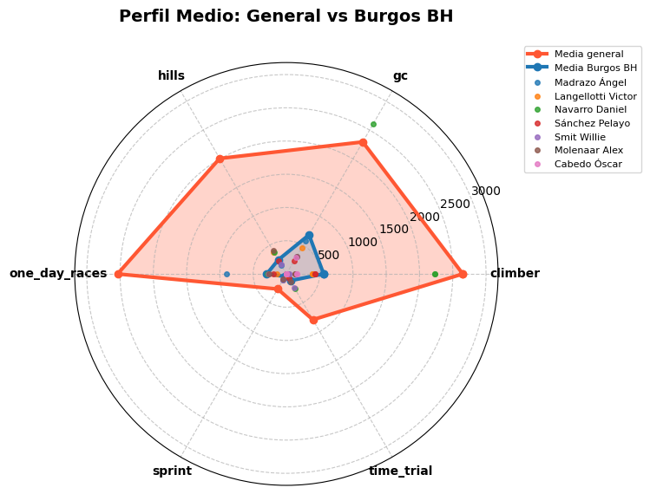
Posicion | Nombre | Tiempo | Equipo | Especialidad |  | Equipo | Puntos UCI
1 | Powless Neilson | 5:34:31 | EF Education - Nippo | one_day_races:2820,climber:1852 |  | EF Education - Nippo | 452
2 | Mohorič Matej | 5:34:31 | Bahrain - Victorious | one_day_races:3090,hills:2926 |  | Deceuninck - Quick Step | 424
3 | Honoré Mikkel Frølich | 5:34:31 | Deceuninck - Quick Step | one_day_races:1219,hills:1002 |  | Bahrain - Victorious | 372
4 | Rota Lorenzo | 5:34:31 | Intermarché - Wanty - Gobert Matériaux | one_day_races:1868,hills:1227 |  | Intermarché - Wanty - Gobert Matériaux | 356
5 | Covi Alessandro | 5:35:35 | UAE Team Emirates | one_day_races:993,hills:782 |  | UAE Team Emirates | 232
6 | Alaphilippe Julian | 5:35:35 | Deceuninck - Quick Step | one_day_races:6977,climber:5583 |  | Team Jumbo-Visma | 126
7 | Eiking Odd Christian | 5:35:35 | Intermarché - Wanty - Gobert Matériaux | gc:1225,hills:956 |  | INEOS Grenadiers | 124
8 | Vingegaard Jonas | 5:35:35 | Team Jumbo-Visma | gc:5806,climber:5386 |  | Trek - Segafredo | 116
9 | Moscon Gianni | 5:35:35 | INEOS Grenadiers | one_day_races:1918,gc:992 |  | Lotto Soudal | 72
10 | Mollema Bauke | 5:35:35 | Trek - Segafredo | climber:7730,gc:6063 |  | Movistar Team | 64
 |  |  |  |  |  | Team BikeExchange | 44
Fugados |  |  |  |  |  | Astana - Premier Tech | 36
Posicion | Nombre | Equipo | Kms en fuga | Puntos UCI |  | Team DSM | 32
 |  |  |  |  |  | Cofidis | 26
 |  |  |  |  |  | AG2R Citroën Team | 26
 |  |  |  |  |  | Equipo Kern Pharma | 16
 |  |  |  |  |  | Israel Start-Up Nation | 16
 |  |  |  |  |  | Groupama - FDJ | 10
 |  |  |  |  |  | Caja Rural - Seguros RGA | 8
 |  |  |  |  |  | Team Arkéa Samsic | 8
 |  |  |  |  |  | Burgos - BH | 2

corrdores Burgos BH
Posicion | Nombre | Tiempo | Kms en fuga | Puntos UCI
59 | Madrazo Ángel | 5:43:55 | 0 | 2
84 | Langellotti Victor | 5:48:37 | 0 | 0
 | Navarro Daniel | 5:49:57 | 0 | 0
 | Sánchez Pelayo | 5:49:57 | 0 | 0
 | Smit Willie | 5:49:57 | 0 | 0
 | Molenaar Alex | 5:49:57 | 0 | 0
 | Cabedo Óscar | 5:49:57 | 0 | 0

